申請書
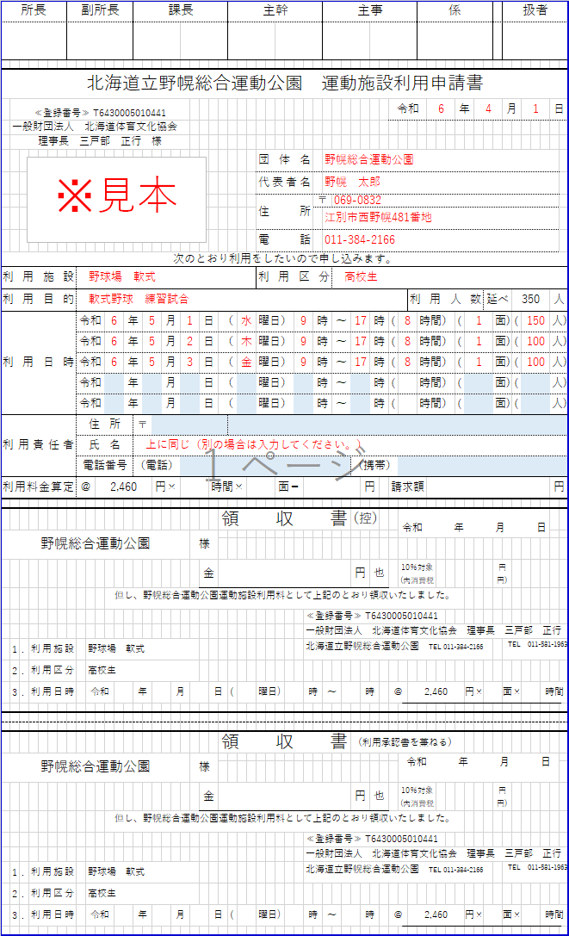
所長 |  |  |  | 副所長 |  |  |  |  | 課長 |  |  |  |  |  |  |  | 主幹 |  |  |  |  | 主事 |  |  |  |  |  |  |  | 係 |  |  |  |  | 扱者 |  |  |  | 青く塗りつぶされたセルのみ入力してください

北海道立野幌総合運動公園 運動施設利用申請書
 | ≪登録番号≫ T6430005010441 |  |  |  |  |  |  |  |  |  |  |  |  |  |  |  |  |  |  |  |  |  |  |  |  |  | 令和 |  |  |  | 年 |  |  |  | 月 |  |  | 日
 | 一般財団法人 北海道体育文化協会
 | 理事長 三戸部 正行 様
 |  |  |  |  |  |  |  |  |  |  |  |  |  |  |  |  |  | 団体名
 |  |  |  |  |  |  |  |  |  |  |  |  |  |  |  |  |  | 代表者名
 |  |  |  |  |  |  |  |  |  |  |  |  |  |  |  |  |  | 住所 |  |  | 〒

 |  |  |  |  |  |  |  |  |  |  |  |  |  |  |  |  |  | 電話
次のとおり利用をしたいので申し込みます。
利用施設 |  |  |  |  |  |  |  |  |  |  |  |  |  |  |  |  |  | 利用区分
利用目的 |  |  |  |  |  |  |  |  |  |  |  |  |  |  |  |  |  |  |  |  |  |  |  |  |  |  |  |  | 利用人数 |  |  |  | 延べ |  |  |  |  | 人
利用日時 |  |  |  |  | 令和 |  |  | 年 |  |  | 月 |  |  | 日 |  | （ |  | 曜日） |  |  | 時 |  | ～ |  |  | 時 | ( |  |  | 時間） | ( |  |  | 面) |  | ( |  | 人)
 |  |  |  |  | 令和 |  |  | 年 |  |  | 月 |  |  | 日 |  | （ |  | 曜日） |  |  | 時 |  | ～ |  |  | 時 | ( |  |  | 時間） | ( |  |  | 面) |  | ( |  | 人)
 |  |  |  |  | 令和 |  |  | 年 |  |  | 月 |  |  | 日 |  | （ |  | 曜日） |  |  | 時 |  | ～ |  |  | 時 | ( |  |  | 時間） | ( |  |  | 面) |  | ( |  | 人)
 |  |  |  |  | 令和 |  |  | 年 |  |  | 月 |  |  | 日 |  | （ |  | 曜日） |  |  | 時 |  | ～ |  |  | 時 | ( |  |  | 時間） | ( |  |  | 面) |  | ( |  | 人)
 |  |  |  |  | 令和 |  |  | 年 |  |  | 月 |  |  | 日 |  | （ |  | 曜日） |  |  | 時 |  | ～ |  |  | 時 | ( |  |  | 時間） | ( |  |  | 面) |  | ( |  | 人)
利用責任者 |  |  |  |  | 住所 |  |  |  | 〒
 |  |  |  |  | 氏名
 |  |  |  |  | 電話番号 |  |  |  | （電話） |  |  |  |  |  |  |  |  |  |  |  |  |  |  | （携帯）
利用料金算定 |  |  |  |  | ＠ |  |  |  |  | 円× |  |  |  |  | 時間× |  |  |  | 面＝ |  |  |  |  |  | 円 |  | 請求額 |  |  |  |  |  |  |  |  |  |  | 円

 |  |  |  |  |  |  |  |  |  |  |  |  |  |  |  | 領収書 |  |  |  |  |  |  |  | （控） |  |  |  | 令和 年 月 日
 |  |  |  |  |  |  |  |  |  |  |  |  | 様

 |  |  |  |  |  |  |  |  |  |  |  |  |  | 金 |  |  |  |  |  |  |  |  |  | 円 |  | 也 |  | 10％対象 (内消費税 |  |  |  |  |  | 円 円)
 |  |  |  |  |  |  | 但し、野幌総合運動公園運動施設利用料として上記のとおり領収いたしました。
 |  |  |  |  |  |  |  |  |  |  |  |  |  |  |  |  |  |  |  | ≪登録番号≫ T6430005010441
 |  |  |  |  |  |  |  |  |  |  |  |  |  |  |  |  |  |  |  | 一般財団法人 北海道体育文化協会 理事長 三戸部 正行
 | 1 | . | 利用施設 |  |  |  |  |  |  |  |  |  |  |  |  |  |  |  |  | 北海道立野幌総合運動公園 TEL 011-384-2166 |  |  |  |  |  |  |  |  |  |  |  |  |  |  | TEL 011-581-1963
 | 2 | . | 利用区分
 | 3 | . | 利用日時 |  |  | 令和 |  |  | 年 |  |  | 月 |  |  | 日 |  | ( | 曜日) |  | 時 |  | ～ |  |  | 時 |  | ＠ |  |  |  |  | 円× |  |  | 面× |  | 時間

 |  |  |  |  |  |  |  |  |  |  |  |  |  |  |  | 領収書 |  |  |  |  |  |  |  | （利用承認書を兼ねる）
 |  |  |  |  |  |  |  |  |  |  |  |  | 様 |  |  |  |  |  |  |  |  |  |  |  |  |  |  | 令和 年 月 日

 |  |  |  |  |  |  |  |  |  |  |  |  |  | 金 |  |  |  |  |  |  |  |  |  | 円 |  | 也 |  | 10％対象 (内消費税 |  |  |  |  |  | 円 円)
 |  |  |  |  |  |  | 但し、野幌総合運動公園運動施設利用料として上記のとおり領収いたしました。
 |  |  |  |  |  |  |  |  |  |  |  |  |  |  |  |  |  |  |  | ≪登録番号≫ T6430005010441
 |  |  |  |  |  |  |  |  |  |  |  |  |  |  |  |  |  |  |  | 一般財団法人 北海道体育文化協会 理事長 三戸部 正行
 | 1 | . | 利用施設 |  |  |  |  |  |  |  |  |  |  |  |  |  |  |  |  | 北海道立野幌総合運動公園 TEL 011-384-2166 |  |  |  |  |  |  |  |  |  |  |  |  |  |  | TEL 011-581-1963
 | 2 | . | 利用区分
 | 3 | . | 利用日時 |  |  | 令和 |  |  | 年 |  |  | 月 |  |  | 日 |  | ( | 曜日) |  | 時 |  | ～ |  |  | 時 |  | ＠ |  |  |  |  | 円× |  |  | 面× |  | 時間

行事計画書
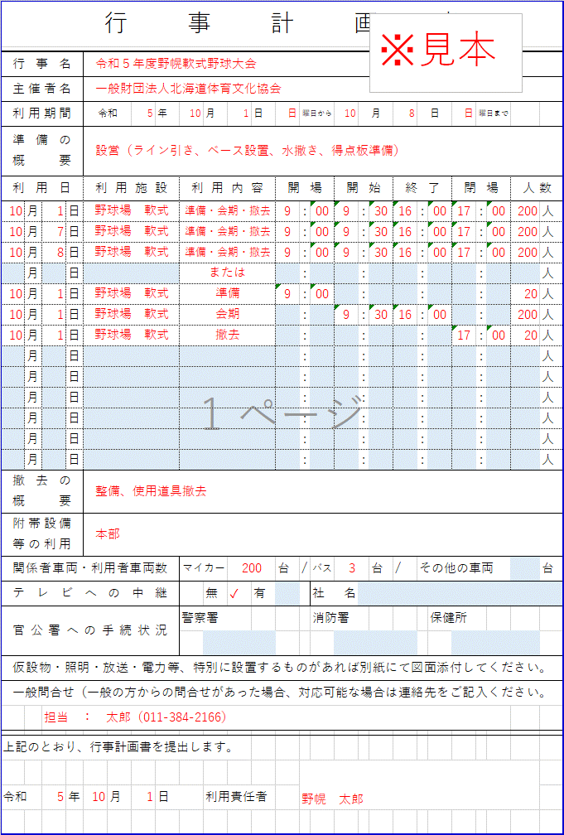
行事計画書 |  |  |  |  |  |  |  |  |  |  |  |  |  |  |  |  |  |  |  |  |  | 青く塗りつぶされたセルのみ入力してください

行事名
主催者名
利用期間 |  |  | 令和 |  | 年 |  | 月 | 日 |  | 曜日から |  |  | 月 |  |  | 日 |  |  | 曜日まで
準備の 概要

利用日 |  |  | 利用施設 |  |  | 利用内容 |  |  | 開場 |  |  | 開始 |  |  | 終了 |  |  | 閉場 |  | 人数
 | 月 | 日 |  |  |  |  |  |  |  | : |  |  | : |  |  | : |  |  | : |  | 人
 | 月 | 日 |  |  |  |  |  |  |  | : |  |  | : |  |  | : |  |  | : |  | 人
 | 月 | 日 |  |  |  |  |  |  |  | : |  |  | : |  |  | : |  |  | : |  | 人
 | 月 | 日 |  |  |  |  |  |  |  | : |  |  | : |  |  | : |  |  | : |  | 人
 | 月 | 日 |  |  |  |  |  |  |  | : |  |  | : |  |  | : |  |  | : |  | 人
 | 月 | 日 |  |  |  |  |  |  |  | : |  |  | : |  |  | : |  |  | : |  | 人
 | 月 | 日 |  |  |  |  |  |  |  | : |  |  | : |  |  | : |  |  | : |  | 人
 | 月 | 日 |  |  |  |  |  |  |  | : |  |  | : |  |  | : |  |  | : |  | 人
 | 月 | 日 |  |  |  |  |  |  |  | : |  |  | : |  |  | : |  |  | : |  | 人
 | 月 | 日 |  |  |  |  |  |  |  | : |  |  | : |  |  | : |  |  | : |  | 人
 | 月 | 日 |  |  |  |  |  |  |  | : |  |  | : |  |  | : |  |  | : |  | 人
 | 月 | 日 |  |  |  |  |  |  |  | : |  |  | : |  |  | : |  |  | : |  | 人
 | 月 | 日 |  |  |  |  |  |  |  | : |  |  | : |  |  | : |  |  | : |  | 人
撤去の 概要

附帯設備 等の利用

関係者車両・利用者車両数 |  |  |  |  |  | マイカー |  |  | 台 | / | バス |  |  | 台 | / | その他の車両 |  |  |  |  | 台
テレビへの中継 |  |  |  |  |  |  | 無 | 有 |  |  | 社名
官公署への手続状況 |  |  |  |  |  | 警察署 |  |  |  |  | 消防署 |  |  |  |  |  | 保健所

仮設物・照明・放送・電力等、特別に設置するものがあれば別紙にて図面添付してください。
一般問合せ（一般の方からの問合せがあった場合、対応可能な場合は連絡先をご記入ください。

上記のとおり、行事計画書を提出します。

令和 |  | 年 |  | 月 | 日 |  | 利用責任者

